Contact
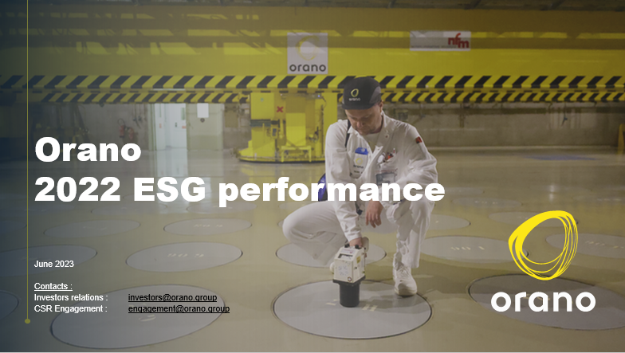
Contacts

Investors relations | investors@orano.group

CSR Engagement | engagement@orano.group

Content

Environmental performance | Tab E

Social performance | Tab S

Governance | Tab G

Taxonomy | Tab Taxonomy

Orano non financial information has been verified by KPMG (see insurance report in our annual report)

Find all our ESG information in our publication : |  | Orano reference publications

2022 Annual report | orano_annual-activity-report_2022_online.pdf

Purpose & commitments | Purpose and commitments (orano.group)

